Hoja1
 |  | CHECK LIST PARA VEHÍCULOS LIVIANOS "CAMIONETA" |  |  |  |  |  | CÓDIGO |  |  | CL-SGI-MLP-02-003
 |  |  |  |  |  |  |  | REV. |  |  | 01
 |  |  |  |  |  |  |  |  |  | Fecha |  | Sep-25
 | Nombre Conductor: |  |  |  |  |  | Kilometros:
 | Patente: |  |  |  |  |  | Fecha:

1 | CHEQUEO DE DOCUMENTACION DEL EQUIPO |  |  |  |  | 4 | CHEQUEO DE DOCUMENTACION DE CONDUCTOR Y/O OPERADOR
 |  |  | SI | NO | OBSERVACIÓN |  |  |  | SI | NO |  | OBSERVACIÓN
 | PERMISO DE CIRCULACION AL DÍA |  |  |  |  |  | LICENCIA DE CONDUCIR MUNICIPAL AL DÍA
 | SEGURO OBLIGATORIO AL DÍA |  |  |  |  |  | LICENCIA INTERNA AL DÍA
 | CERTIFICADO DE REVISION TECNICA |  |  |  |  |  | PASE EMPRESA MANDANTE
 | CERTIFICADO DE GASES |  |  |  |  |  | SENSOR DE SUEÑO
 | EXISTE PROGRAMA DE MANTENCION DE EQUIPO
 | (VER REGISTRO) |  |  |  |  | 5 | REVISION
 |  |  |  |  |  |  |  |  | SI | NO |  | OBSERVACIÓN
2 | VERIFICACION DE LAS CONDICIONES DEL VEHICULO |  |  |  |  |  | NIVEL DE ACEITE DEL MOTOR
 |  |  | SI | NO | OBSERVACIÓN |  | ESTADO DEL MOTOR
 | FRENOS DE ESTACIONAMIENTO |  |  |  |  |  | NIVEL DE LIQUIDO DE FRENO
 | BOCINA |  |  |  |  |  | NIVEL DE COMBUSTIBLE
 | DIRECCION |  |  |  |  |  | CONDICIONES DE LOS NEUMATICOS
 | ALARMA DE RETROCESO |  |  |  |  |  | CAJA DE CAMBIO
 | LUCES ALTAS |  |  |  |  |  | RADIADOR
 | LUCES BAJAS |  |  |  |  |  | FILTRO DE AIRE
 | LUCES DE FRENO |  |  |  |  |  | FILTRO DE ACEITE
 | LUCES DE RETROCESO |  |  |  |  |  | FILTRO DE COMBUSTIBLE
 | LUCES INTERMITENTES |  |  |  |  |  | TERCERA LUZ DE FRENO
 | LUCES DE ESTACIONAMIENTO |  |  |  |  |  | BARRA ANTIVUELCO
 | ESPEJOS LATERALES |  |  |  |  |  | LIMPIEZA INTERIOR
 | CONDICIONES DEL TABLERO INDICADOR |  |  |  |  |  | ESTADO GENERAL CARROCERIA
 | VELOCIMETRO |  |  |  |  |  | CINTURON DE SEGURIDAD
 | ESPEJO RETROVISOR |  |  |  |  |  | SANITIZACIÓN COVID-19
 | PARABRISAS |  |  |  |  |  | OTROS ______________________
 | BALIZAS |  |  |  |  |  | OTROS ______________________
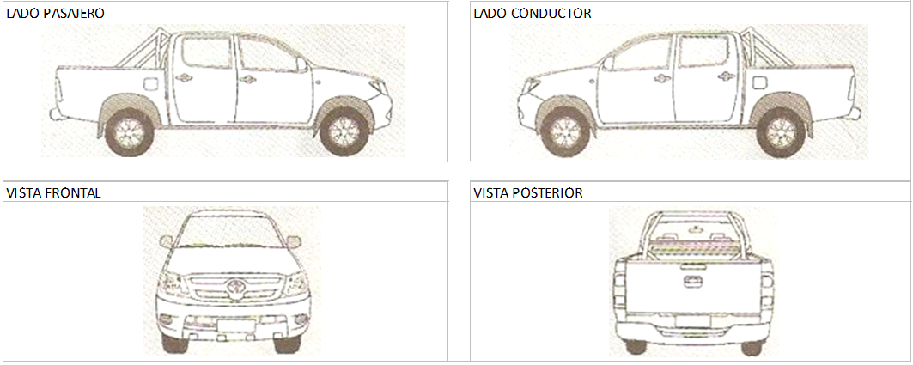
3 | EQUIPOS DE EMERGENCIA
 |  |  | SI | NO | OBSERVACIÓN
 | TRIANGULOS
 | EXTINTOR
 | BOTIQUIN
 | NEUMATICO DE REPUESTO
 | LLAVE DE RUEDA
 | GATA HIDRAULICA
 | LUCES AUXILIARES
 | PERTIGA
 | BALIZA
 | CUÑAS DE ESTACIONAMIENTO

 | OBRA:
 | REALIZADO POR:
 | FECHA:
 | QUE OBSERVACIONES DETECTO: _______________________________________________________________________________________________________ |  |  |  |  |  | _________________________________________________________________
 | __________________________________________________________________________________________________________________________________ |  |  |  |  |  | ____________________________________________________________________
 | ____________________________________________________________________________________________________________________________________________________________________
 | __________________________________________________________________________________________________________________________________ |  |  |  |  |  | _________________________________________________________________
 | __________________________________________________________________________________________________________________________________ |  |  |  |  |  | ___________________________________________________________________

 | _______________________________________ |  |  |  |  |  | __________________________________________
 | FIRMA QUIEN REALIZA |  |  |  |  |  | TOMA CONOCIMIENTO

